关系图
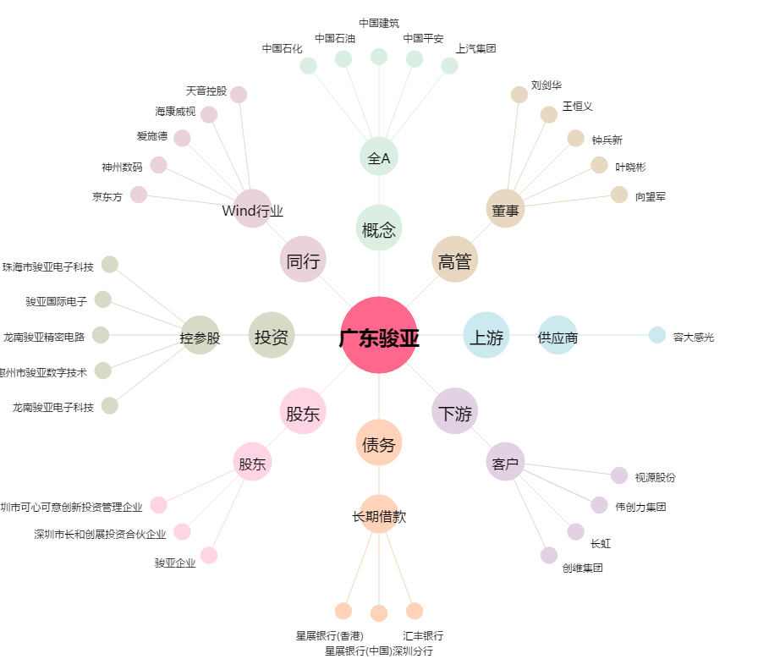
广东骏亚[603386.SH] - 关系概览图

